Sheet1
Copyright(c) Beginners Site All right reserved 2011/01/01
関数
｛ 関数の扱い方 ｝

 |  | 入力モードを「半角/全角」キーを押し「半角英数」にしましょう。

 |  | 「ホーム」タブにあるリボン「編集」から「Σ」ボタンで、簡単な計算を練習してきました。
 |  | 「Σ」ボタンでは｛合計｝、「▼」をクリックすると｛平均｝｛最大値｝｛最小値｝などを算出できました。

 |  | このような計算は「表計算」では大変頻繁に使用する関数の計算式なので、ボタン化されています。
 |  | 実は、「関数」がボタン化されている訳です。

 |  |  | 関数とは | 「関数」というと｛三角関数｝｛二次関数｝・・・などと数学的な感じで腰が引けてそまいそうですね。
 |  |  |  | そんなに難しい世界ではなく、とても楽に計算結果などを導き出す大変に便利な機能です。
 |  |  |  | 様々な計算を簡単にできるように、命令する道具です。
 |  |  |  | 「関数」の操作を覚えると、エクセルにはまるかも知れません。
 |  |  |  | まず、操作の流れを覚えましょう
「数式」タブを選択すると、右のような「リボン」が
表示されます。「数学/三角」をクリックしても同じですが、ここでは「数式バー」の左にある
「fx」ボタンで
関数設定の練習をします。
あるいは
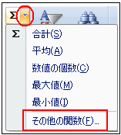
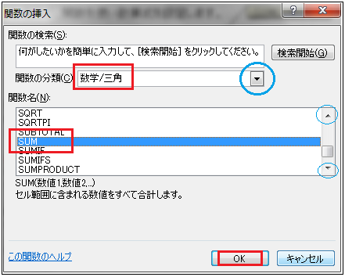
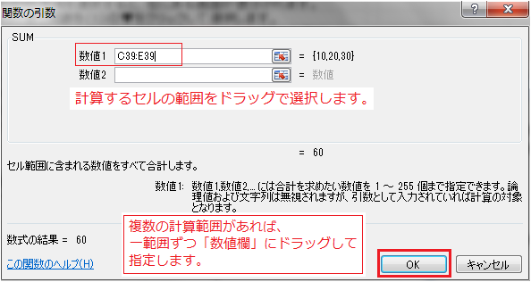
ここでは「Σ」ボタンではなく、関数として扱ってみましょう。関数設定の基本です。
「Σ」ボタン▼からでも選択できます。
 | 例えば | ある範囲の合計を求める関数＝SUM（サム）関数です。
 |  | SUM関数＝「数学／三角」関数

 |  | ■の場所で、関数を使い計算式を設定します。

 |  | 10 | 20 | 30 | 60

 | 方法

 | ①計算結果を表示するセルを選択
 | ②関数を命令する方法（リボンより選択も可）
 | 方法１＝「Σ」ボタンの右横にある▼をクリックして
 | ｛その他の関数」を選択する。
 | 方法２＝「数式バー」の左横にある、 「関数の挿入」ボタンをクリック
 | ③何れかの方法を選択すると、右にある画面が表示されます。
 | ④最初に使う関数を（１）の▼をクリックして選択します。
 |  | ここでは「合計」のSUM は＝「数学／三角」関数を選択します。
 | ⑤左の「関数名」に「数学／三角」のリストが表示されますので「SUM」を選択します。
 | ⑥表示された「関数の引数」画面にある
 | 「数値１」に計算する範囲をドラッグで指定します。
 | 複数箇所の計算であれば、「数値２」に次の位置・範囲を
 | 指定して行けば良いのです。
 | ⑦「OK」で確定です。

 |  | SUM関数で、以下を練習しましょう。

 |  |  | 10 | 400
 |  |  | 20 | 500
 |  |  | 30 | 600
 |  |  | 40 | 700

 |  |  |  | 答え
 |  | ■の合計 |  | 1,330
 |  | ■の合計 |  | 970

操作方法とサンプル
練 習

 |  |  |  |  |  |  |  |  | 左のように作成してみましょう

 | 平均 AVERAGE関数＝「統計」関数

 | ■の場所で、｢平均」を関数を使い計算式を設定します。

 |  | 100 | 200 | 300 | 200 |  |  |  | 100 | 200 | 300
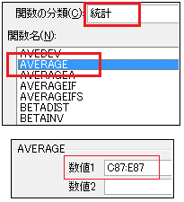
 |  |  |  |  |  | ①計算結果を表示するセルを選択（例であれば 「F36」)
 |  |  |  |  |  | ②関数を命令するには２つの方法があります。
 |  |  |  |  |  | １、「Σ」ボタンの右横にある▼をクリックして
 |  |  |  |  |  | ｛その他の関数」を選択する。
 |  |  |  |  |  | ２、「数式バー」の左横にある、 「関数の挿入」ボタンをクリック
 |  |  |  |  |  | ③何れかの方法を選択すると、右にある画面が表示されます。
 |  |  |  |  |  | ④最初に使う関数を（１）の▼をクリックして選択します。
 |  |  |  |  |  | ここでは「平均」のAVERAGE は＝「統計」関数を選択します。
 |  |  |  |  |  | ⑤左の「関数名」に「統計」のリストが表示されますので「AVERAGE」を選択します。
 |  |  |  |  |  | ⑥表示された「関数の引数」画面にある
 |  |  |  |  |  | 「数値１」に計算する範囲をドラッグで指定します。
 |  |  |  |  |  | 複数箇所の計算であれば、「数値２」に次の位置・範囲を
 |  |  |  |  |  | 指定して行けば良いのです。
 |  |  |  |  |  | ⑦「OK」で確定です。

 | 最大値 MAX関数＝「統計」関数 |  |  |  |  |  |  | 最大値 MAX関数＝「統計」関数

 | ■の場所で、「最大値」を関数を使い計算式を設定します。 |  |  |  |  |  |  | ■の場所で、「最大値」を関数を使い計算式を設定します。

 |  | 1,234 | 1,324 | 1,235 | 1,324 |  |  |  | 1,234 | 1,324 | 1,235

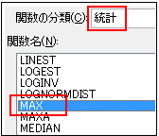
 |  |  |  |  |  | ①計算結果を表示するセルを選択（例であれば 「F36」)
 |  |  |  |  |  | ②関数を命令するには２つの方法があります。
 |  |  |  |  |  | １、「Σ」ボタンの右横にある▼をクリックして
 |  |  |  |  |  | ｛その他の関数」を選択する。
 |  |  |  |  |  | ２、「数式バー」の左横にある、 「関数の挿入」ボタンをクリック
 |  |  |  |  |  | ③何れかの方法を選択すると、右にある画面が表示されます。
 |  |  |  |  |  | ④最初に使う関数を（１）の▼をクリックして選択します。
 |  |  |  |  |  | ここでは「平均」のMAX は＝「統計」関数を選択します。
 |  |  |  |  |  | ⑤左の「関数名」に「統計」のリストが表示されますので「MAX」を選択します。
 |  |  |  |  |  | ⑥表示された「関数の引数」画面にある
 |  |  |  |  |  | 「数値１」に計算する範囲をドラッグで指定します。
 |  |  |  |  |  | 複数箇所の計算であれば、「数値２」に次の位置・範囲を
 |  |  |  |  |  | 指定して行けば良いのです。
 |  |  |  |  |  | ⑦「OK」で確定です。

 | 最小値 MIN関数＝「統計」関数 |  |  |  |  |  |  | 最小値 MIN関数＝「統計」関数

 | ■の場所で、「最小値」を関数を使い計算式を設定します。 |  |  |  |  |  |  | ■の場所で、「最小値」を関数を使い計算式を設定します。

 |  | 1,234 | 1,324 | 1,235 | 1,234 |  |  |  | 1,234 | 1,324 | 1,235

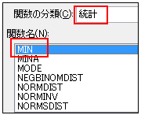
 |  |  |  |  |  | ①計算結果を表示するセルを選択（例であれば 「F36」)
 |  |  |  |  |  | ②関数を命令するには２つの方法があります。
 |  |  |  |  |  | １、「Σ」ボタンの右横にある▼をクリックして
 |  |  |  |  |  | ｛その他の関数」を選択する。
 |  |  |  |  |  | ２、「数式バー」の左横にある、 「関数の挿入」ボタンをクリック
 |  |  |  |  |  | ③何れかの方法を選択すると、右にある画面が表示されます。
 |  |  |  |  |  | ④最初に使う関数を（１）の▼をクリックして選択します。
 |  |  |  |  |  | ここでは「平均」のMIN は＝「統計」関数を選択します。
 |  |  |  |  |  | ⑤左の「関数名」に「統計」のリストが表示されますので「MIN」を選択します。
 |  |  |  |  |  | ⑥表示された「関数の引数」画面にある
 |  |  |  |  |  | 「数値１」に計算する範囲をドラッグで指定します。
 |  |  |  |  |  | 複数箇所の計算であれば、「数値２」に次の位置・範囲を
 |  |  |  |  |  | 指定して行けば良いのです。
 |  |  |  |  |  | ⑦「OK」で確定です。

 | 基本関数の練習 |  |  | 「Σ」ボタンで簡単に設定できますが、あえてここでは関数で設定してみましょう。

 |  | 名前 | 国語 | 算数 | 合計 | 平均 |  |  | 名前 | 国語 | 算数 | 合計 | 平均
 |  | 坂本夏美 | 80 | 67 | 147点 | 73.5点 |  |  | 坂本夏美 | 80 | 67
 |  | 北島二郎 | 81 | 71 | 152点 | 76.0点 |  |  | 北島二郎 | 81 | 71
 |  | 森 進二 | 79 | 82 | 161点 | 80.5点 |  |  | 森 進二 | 79 | 82
 |  | 五代秋子 | 74 | 90 | 164点 | 82.0点 |  |  | 五代秋子 | 74 | 90
 |  | 田端雪夫 | 68 | 88 | 156点 | 78.0点 |  |  | 田端雪夫 | 68 | 88
 |  | 合計 | 382点 | 398点 |  |  |  |  | 合計
 |  |  |  | 最高点 | 164点 | 82.0 |  |  |  |  | 最高点
 |  |  |  | 最低点 | 147点 | 73.5 |  |  |  |  | 最低点

 |  |  |  |  |  | 問１ | 関数を使い、■部分に関数を設定しましょう。
 |  |  |  |  |  | 問２ | 点数部分に「点」の単位を設定→「ユーザー定義」
 |  |  |  |  |  | 問３ | 合計の１６０点以上を「条件付き書式」で青太文字で設定

